行政事業レビューシート
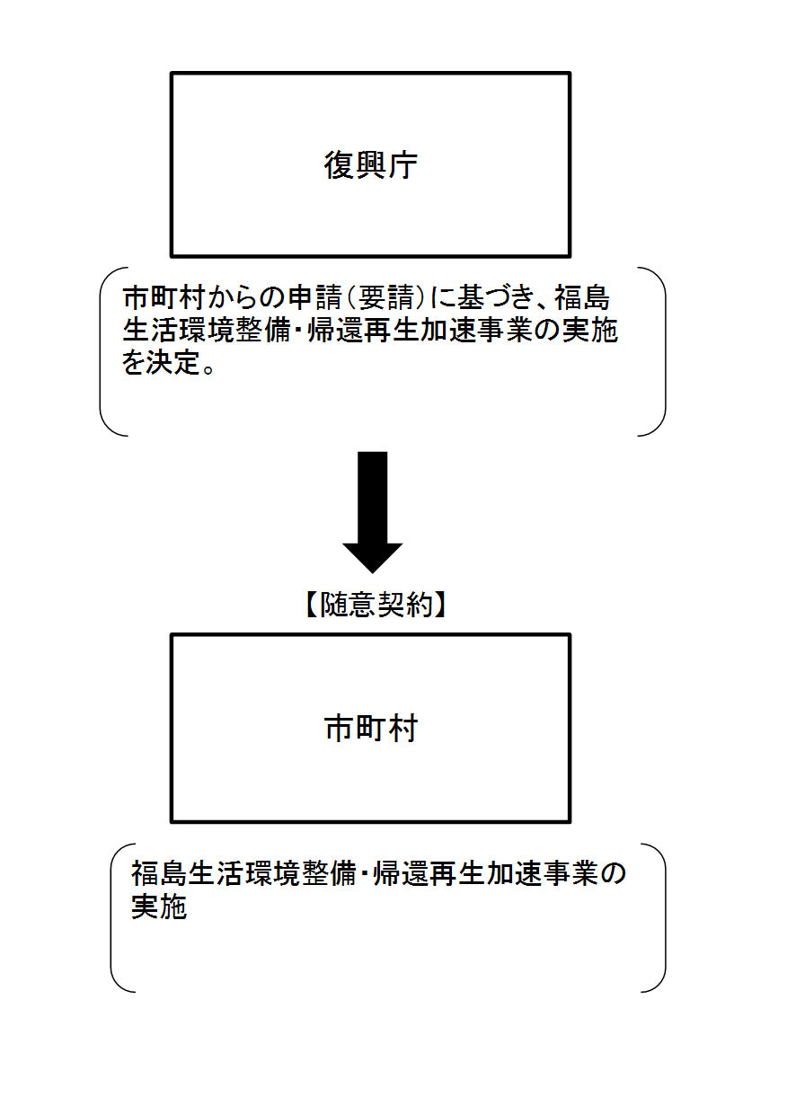
 |  |  |  |  |  |  |  |  |  |  |  |  |  |  |  |  |  |  |  | 事業番号 |  |  |  | 新27 |  | - | 0002
平成２７年度行政事業レビューシート |  |  |  |  |  |  |  |  |  |  |  |  |  |  |  |  |  |  | （ | 復興庁 |  |  |  |  |  |  |  |  |  | ）
事業名 |  |  |  | 福島生活環境整備・帰還再生加速事業 |  |  |  |  |  |  |  |  |  | 担当部局庁 |  |  | 復興庁 |  |  |  |  |  |  | 作成責任者
終了年度未定
事業開始年度 |  |  |  | 平成２７年度 |  |  | 事業終了 （予定）年度 |  |  |  |  |  |  | 担当課室 |  |  | 統括官付参事官（原子力災害復興担当） |  |  |  |  |  |  | 参事官 原 典久
会計区分 |  |  |  | 東日本大震災復興特別会計 |  |  |  |  |  |  |  |  |  | 政策・施策名 |  |  | 政策：復興施策の推進 施策：原子力災害からの復興に係る施策の推進
根拠法令 （具体的な 条項も記載） |  |  |  | 福島復興再生特別措置法第１７条 |  |  |  |  |  |  |  |  |  | 関係する計画、通知等 |  |  | 福島復興再生基本方針、避難解除等区域復興再生計画
主要政策・施策 |  |  |  |  |  |  |  |  |  |  |  |  |  | 主要経費 |  |  | その他の事項経費
事業の目的 （目指す姿を簡潔に。3行程度以内） |  |  |  | ◯福島復興再生特措法等に基づき住民の生活環境の改善に資するため、避難指示に起因して機能低下した公共施設・公益的施設について、市町村等からの要請に基づき国の費用負担により機能回復を実施。 ◯東京電力福島第一原子力発電所事故からの復興・再生を加速するため、福島県の被災１２市町村における避難解除区域の住民の帰還を促進するための取組や、直ちに帰還できない区域への将来の帰還に向けた荒廃抑制・保全対策を実施。
事業概要 （5行程度以内。別添可） |  |  |  | （１）対象区域 原子力被災１２市町村（田村市、南相馬市、川俣町、広野町、楢葉町、富岡町、川内村、大熊町、双葉町、浪江町、葛尾村、飯舘村） （２）実施事業の例 ①生活環境の改善のための取組 ★公共施設・公益的施設の機能回復（施設の清掃・修繕（消耗品の交換を含む）等） ②避難解除区域への帰還加速のための取組 ★喪失した生活基盤施設の代替、補完（医療・介護サービス提供支援、交通支援 等） ★地域コミュニティ機能の維持、確保（住民への情報提供、自治会活動への支援 等） ③直ちに帰還できない区域の荒廃抑制・保全 ★荒廃抑制、保全対策（火災防止のための除草、廃家屋の解体撤去、防犯・防災パトロール 等） ★住民の一時帰宅支援（バスの運行、仮設トイレの設置 等）
実施方法 |  |  |  | 委託・請負
予算額・ 執行額 （単位:百万円） |  |  |  |  |  |  |  | 24年度 |  |  |  | 25年度 |  |  |  | 26年度 |  |  |  |  | 27年度 |  |  |  | 28年度要求
 |  |  |  | 予算の状況 | 当初予算 |  |  | 4,200 |  |  |  | 7,145 |  |  |  | 9,838 |  |  |  |  | 6,785 |  |  |  | 7,871
 |  |  |  |  | 補正予算 |  |  | 20,806 |  |  |  | - |  |  |  | - |  |  |  |  | -
 |  |  |  |  | 前年度から繰越し |  |  | - |  |  |  | 24,527 |  |  |  | 7,402 |  |  |  |  | 8,652
 |  |  |  |  | 翌年度へ繰越し |  |  | ▲ 24,527 |  |  |  | ▲ 7,402 |  |  |  | ▲ 8,652 |  |  |  |  | -
 |  |  |  |  | 予備費等 |  |  | - |  |  |  | - |  |  |  | - |  |  |  |  | -
 |  |  |  |  | 計 |  |  | 479 |  |  |  | 24,270 |  |  |  | 8,588 |  |  |  |  | 15,437 |  |  |  | 7,871
 |  |  |  | 執行額 |  |  |  | 415 |  |  |  | 4,745 |  |  |  | 6,950
 |  |  |  | 執行率（％） |  |  |  | 87% |  |  |  | 20% |  |  |  | 81%
定量的な成果目標の設定が困難な場合 | 定量的な目標が設定できない理由及び定性的な成果目標 |  |  | 定量的な目標が設定できない理由 |  |  |  |  |  |  |  |  |  |  | 定性的な成果目標と24～26年度の達成状況・実績

 |  |  |  | 地域の状況により、事業実施の前提となる避難区域の見直し・解除時期が異なることから、定量的な指標を設定することができない。 |  |  |  |  |  |  |  |  |  |  | 原子力災害に遭った市町村の生活環境の改善、帰還の支援、直ちに帰還できない区域の荒廃抑制・保全対策を行うことにより、住民の帰還実現を後押しする。

 | 事業の妥当性を検証するための代替的な達成目標及び実績 |  |  | 代替目標 |  |  |  | 代替指標 |  |  |  |  |  |  | 単位 |  | 24年度 |  |  | 25年度 |  |  | 26年度 |  |  |  | 目標最終年度
 |  |  |  |  |  |  |  |  |  |  |  |  |  |  |  |  |  |  |  |  |  |  |  |  |  |  |  | 27 | 年度
 |  |  |  | 原子力災害に遭った市町村の生活環境の改善、帰還の支援、直ちに帰還できない区域の荒廃抑制・保全対策を行うことにより、住民の帰還実現を後押しする。 |  |  |  | 原子力災害に遭った市町村の生活環境の改善、帰還の支援、直ちに帰還できない区域の荒廃抑制・保全対策として国が実施した事業件数 |  |  |  |  |  | 実績 | 件 |  | 56 |  |  | 279 |  |  | 214
 |  |  |  |  |  |  |  |  |  |  |  |  |  | 目標値 | 件 |  | - |  |  | 56 |  |  | 279 |  |  |  | 214
 |  |  |  |  |  |  |  |  |  |  |  |  |  | 達成度 | ％ |  | - |  |  | 498 |  |  | 77
活動指標及び活動実績 （アウトプット） |  |  |  | 活動指標 |  |  |  |  |  |  |  |  |  |  | 単位 |  | 24年度 |  |  | 25年度 |  |  | 26年度 |  |  |  | 27年度活動見込
 |  |  |  | 事業実施市町村数 |  |  |  |  |  |  |  |  |  | 活動実績 | 市町村 |  | 5 |  |  | 10 |  |  | -
 |  |  |  |  |  |  |  |  |  |  |  |  |  | 当初見込み | - |  | - |  |  | - |  |  | - |  |  |  | -
単位当たり コスト |  |  |  | 算出根拠 |  |  |  |  |  |  |  |  |  |  | 単位 |  | 24年度 |  |  | 25年度 |  |  | 26年度 |  |  |  | 27年度見込
 |  |  |  | 生活環境整備事業に係る 支出経費／事業件数 |  |  |  |  |  |  |  |  |  | 単位当たり コスト | - |  | 8 |  |  | 8 |  |  | 21 |  |  |  | -
 |  |  |  |  |  |  |  |  |  |  |  |  |  | 計算式 | / |  | 373百万円/46事業 |  |  | 753百万円/96事業 |  |  | 1,537百万円/75事業 |  |  |  | -
単位当たり コスト |  |  |  | 算出根拠 |  |  |  |  |  |  |  |  |  |  | 単位 |  | 24年度 |  |  | 25年度 |  |  | 26年度 |  |  |  | 27年度見込
 |  |  |  | 帰還再生加速事業に係る 支出経費／事業件数 |  |  |  |  |  |  |  |  |  | 単位当たり コスト | - |  | 4 |  |  | 22 |  |  | 39 |  |  |  | -
 |  |  |  |  |  |  |  |  |  |  |  |  |  | 計算式 | / |  | 41百万円/10事業 |  |  | 3,991百万円/183事業 |  |  | 5,412百万円/139事業 |  |  |  | -
平成27・28年度予算内訳（単位：百万円） |  | 費 目 |  |  |  | 27年度当初予算 |  |  |  | 28年度要求 |  |  | 主な増減理由
 |  | 福島生活環境整備・帰還再生加速事業委託費 |  |  |  | 6,785 |  |  |  | 7,871 |  |  | 「平成28年度以降の復旧・復興事業について（平成27年6月24日、復興推進会議決定）」に基づき、震災等対応雇用支援事業（平成27年度終了）のうち引き続き不可欠な事業（避難指示区域内の警備）について、必要な所要額を盛り込んでいることによるもの。

 |  | 計 |  |  |  | 6,785 |  |  |  | 7,871

事業所管部局による点検・改善
 |  | 項 目 |  |  |  |  |  |  |  |  |  |  |  |  |  | 評 価 |  | 評価に関する説明
国費投入の必要性 |  | 事業の目的は国民や社会のニーズを的確に反映しているか。 |  |  |  |  |  |  |  |  |  |  |  |  |  | ○ |  | 本事業は、既存の制度等では対応が難しい自治体のニーズにきめ細かく対応すること等を通じて、東京電力福島第一原子力発電所の事故に伴い避難を余儀なくされた区域の住民の帰還加速等を図ることを目的として実施するものであり、ニーズを的確に反映しており、且つ、国が実施する必要がある。
 |  | 地方自治体、民間等に委ねることができない事業なのか。 |  |  |  |  |  |  |  |  |  |  |  |  |  | ○ |  | 同上
 |  | 政策目的の達成手段として必要かつ適切な事業か。政策体系の中で優先度の高い事業か。 |  |  |  |  |  |  |  |  |  |  |  |  |  | ‐
事業の効率性 |  | 競争性が確保されているなど支出先の選定は妥当か。 |  |  |  |  |  |  |  |  |  |  |  |  |  | ○ |  | 本事業は、地域の実情を詳細に把握している市町村等に委託して実施することが効率的かつ効果的であるため、事業の目的を迅速かつ早期に達成する観点から、市町村等への委託を実施。 委託契約締結に当たっては、会計法第２９条の３第４項及び予算決算及び会計令第１０２条の４第３号に該当すると考えられることから、市町村等との随意契約で実施。 なお、「公共調達の適正化について」（平成１８年８月２５日付財計第２０１７号財務大臣通知）に基づき、国と市町村等との間で取決め（協定）を結び、事業執行の目的を明確にしたうえで、特命随意契約の適用を図っている。
 |  | 受益者との負担関係は妥当であるか。 |  |  |  |  |  |  |  |  |  |  |  |  |  | ‐
 |  | 単位当たりコスト等の水準は妥当か。 |  |  |  |  |  |  |  |  |  |  |  |  |  | ○ |  | 事業実施の必要性や事業の効率性について、復興庁にて事業計画の内容を精査しており、単位当たりコストは妥当なものとなっている。
 |  | 資金の流れの中間段階での支出は合理的なものとなっているか。 |  |  |  |  |  |  |  |  |  |  |  |  |  | ‐
 |  | 費目・使途が事業目的に即し真に必要なものに限定されているか。 |  |  |  |  |  |  |  |  |  |  |  |  |  | ○ |  | 事業実施の必要性や事業の効率性について、復興庁にて事業計画の内容を精査しており、費目・使途は事業目的に即し必要なものとなっている。
 |  | 不用率が大きい場合、その理由は妥当か。（理由を右に記載） |  |  |  |  |  |  |  |  |  |  |  |  |  | ‐
 |  | その他コスト削減や効率化に向けた工夫は行われているか |  |  |  |  |  |  |  |  |  |  |  |  |  | ‐
事業の有効性 |  | 成果実績は成果目標に見合ったものとなっているか |  |  |  |  |  |  |  |  |  |  |  |  |  | ○ |  | 市町村等から事業の実績報告書の提出を受けたときは、必要に応じて職員を派遣し、その内容が本事業の契約内容及びこれに附した条件に適合するものであるかどうかを検査している。
 |  | 事業実施に当たって他の手段・方法等が考えられる場合、それと比較してより効果的あるいは低コストで実施できているか。 |  |  |  |  |  |  |  |  |  |  |  |  |  | ‐
 |  | 活動実績は見込みに見合ったものであるか。 |  |  |  |  |  |  |  |  |  |  |  |  |  | ○ |  | 同上
 |  | 整備された施設や成果物は十分に活用されているか。 |  |  |  |  |  |  |  |  |  |  |  |  |  | ‐
関連事業 |  | 関連する事業がある場合、他部局・他府省等と適切な役割分担を行っているか。（役割分担の具体的な内容を各事業の右に記載） |  |  |  |  |  |  |  |  |  |  |  |  |  | ‐ |  | -
 |  | 所管府省・部局名 |  |  |  |  |  | 事業番号 |  |  | 事業名
 |  | - |  |  |  |  |  | - |  |  | -
 |  | - |  |  |  |  |  | - |  |  | -
点検・改善結果 |  | 点検結果 |  | 本事業は、避難解除等区域において帰還する住民が日常生活及び社会生活を円滑に営むために必要な生活環境の整備を図り、また、原発事故に伴い避難を余儀なくされている避難者の、避難指示解除後の帰還加速のための環境整備等を目的とするものであり、福島の復興・再生のために必要な経費である。
 |  | 改善の 方向性 |  | 予算の早期執行を図るため、福島復興局に予算執行権限を移管し、事業の採択から契約までを一括して実施できるようにしている。今後も、地域のニーズを丁寧に伺いながら、機動的かつきめ細かく対応していく。
外部有識者の所見
点検対象外
行政事業レビュー推進チームの所見
現状通り |  |  | 福島県の被災１２市町村の避難解除等区域における、公共施設・公益的施設の機能回復、及び東京電力福島第一原子力発電所の事故に伴い避難を余儀なくされた区域の住民の帰還を促進するための取組や直ちに帰還できない区域への将来の帰還に向けた荒廃抑制・保全対策を実施することを目的とした復興に資する必要性の高い事業であり、引き続き効率性に留意しつつ予算の執行を進めること。
所見を踏まえた改善点/概算要求における反映状況
現状通り |  |  | 事業の目的である福島県の被災１２市町村の避難解除等区域における、公共施設・公益的施設の機能回復、及び東京電力福島第一原子力発電所の事故に伴い避難を余儀なくされた区域の住民の帰還を促進するための取組や直ちに帰還できない区域への将来の帰還に向けた荒廃抑制・保全対策の達成に向け、引き続き効率的・効果的な予算の執行に努めていく。
備考
当該事業は下記の平成26年度既存事業を統合したものである。 ①福島避難解除等区域生活環境整備事業（25-003） ②福島原子力災害避難区域等帰還・再生加速事業（25-004）
関連する過去のレビューシートの事業番号
平成22年度 |  |  |  | - |  |  |  |  | 平成23年度 |  |  | - |  |  |  |  |  | 平成24年度 |  |  |  | -
平成25年度 |  |  |  | 003、004 |  |  |  |  | 平成26年度 |  |  | -
資金の流れ （資金の受け取り先が何を行っているかについて補足する）（単位：百万円） |  |  |  | ※平成26年度実績を記入。執行実績がない新規事業、新規要求事業については現時点で予定やイメージを記入。

